➡️Gym Profiles List Screenshot
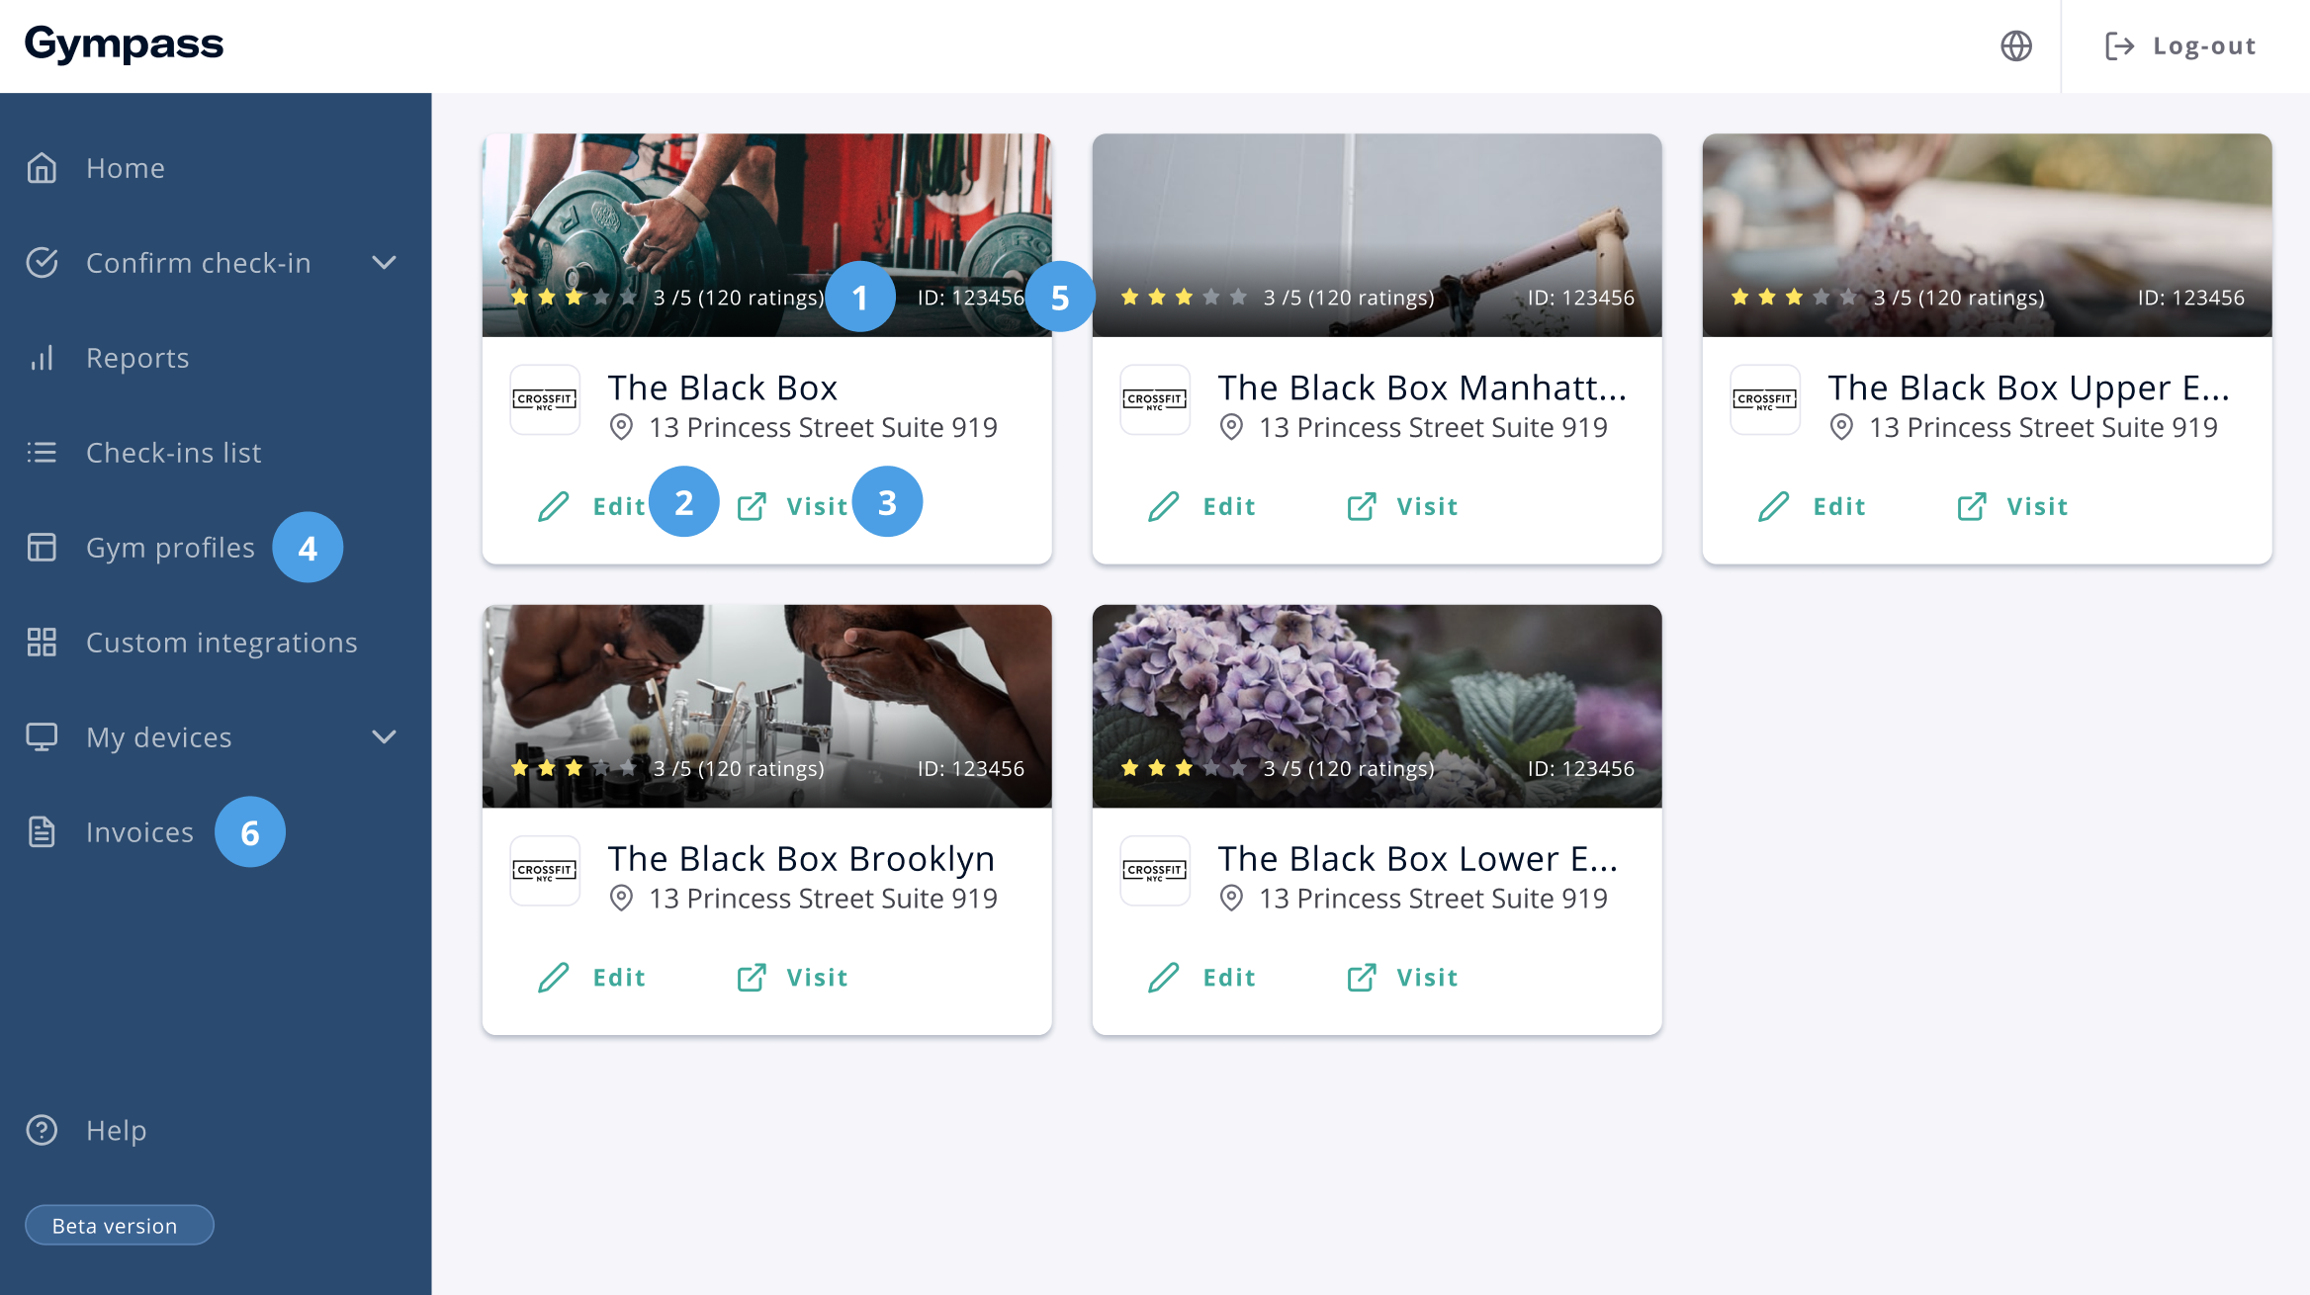
1 | This will show the number of ratings of the Gym Page
2 | This link takes the user to the feature that edits the contents of the Gym Profile (like the name of the page, opening hours, etc.)
3 | This links open the Gym Profile in a new tab
4 | This is the link on the menu that takes to this page
5 | This is the Gympass ID

Please consider the available space for the texts at the screen. Some of them (Like the buttons and menu options) have to be short.

